③-2_愛玩動物看護師法
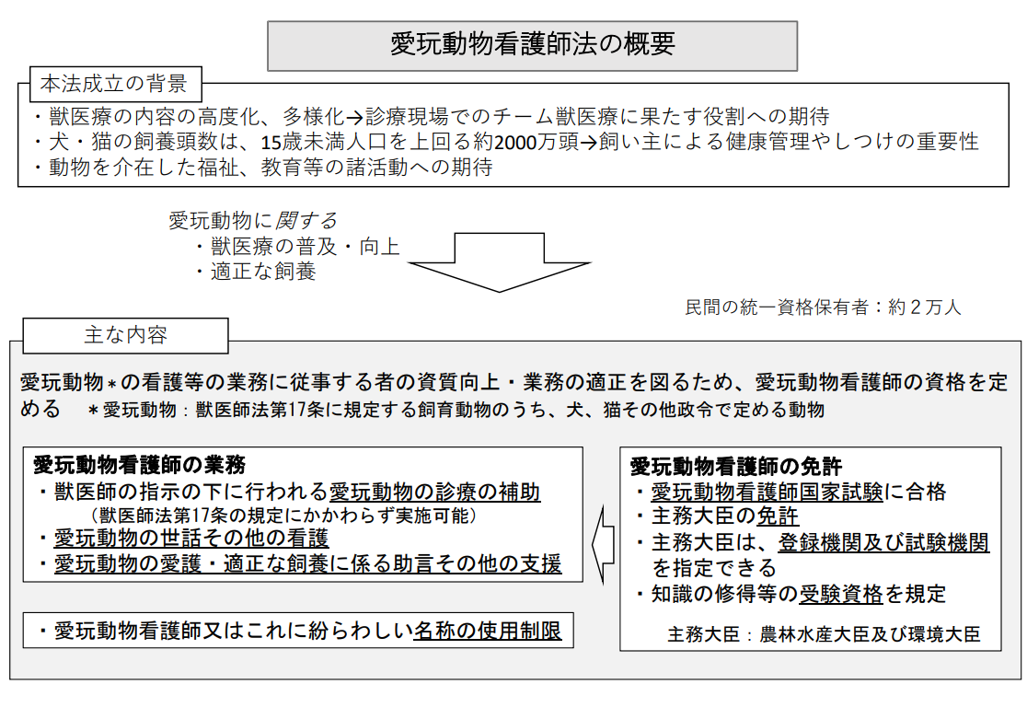
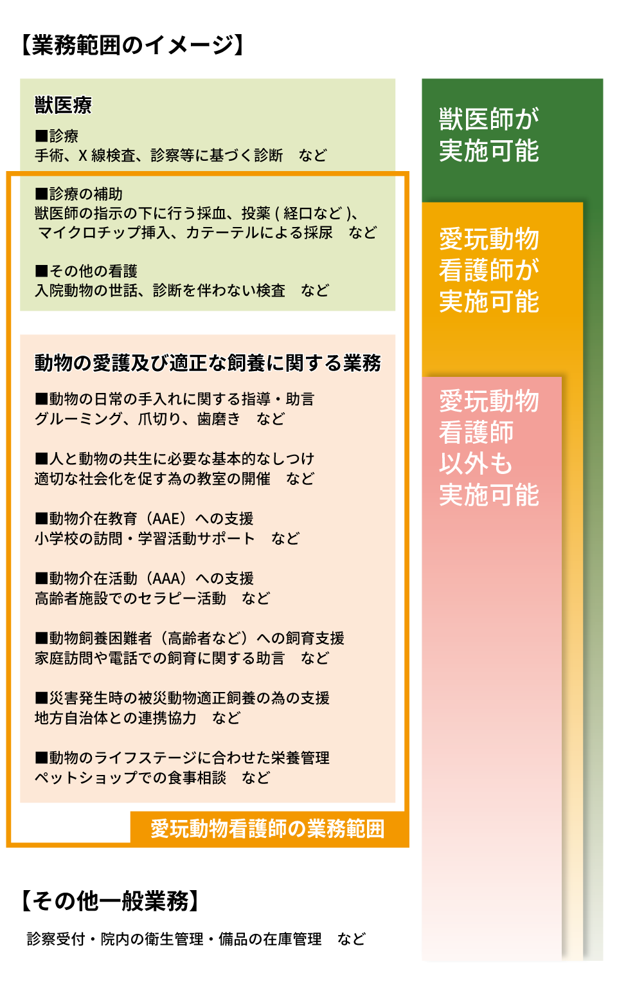
愛玩動物看護師法：動物看護師（愛玩動物看護師）が国家資格化
愛玩動物看護師法について ・「愛玩動物看護師※」の名称を用いた獣医療従事者が、獣医師と協力した獣医療体制でペットの健康と幸せを守る国家資格「愛玩動物看護師法」が、令和元年6月21日、国会にて成立し、同月の28日に公布された ・近年の更なるペットブームで、動物の中でも特に犬や猫の飼育頭数が増加したことや、高度化・多様化する獣医療の現場において動物看護師が担う業務範囲を広げる目的で創設。動物病院で働く獣医療従事者にとって、大きな転換期となる 国家資格化のスケジュール ・国家試験の実施時期は未定。愛玩動物看護師法は、公布の日（令和元年6月28日）から換算して3年以内を超えない範囲内において政令で定める日から施行される。よって、遅くとも令和4年6月27日までに施行。この法律が令和4年までに施行されることを踏まえれば、遅くとも令和5年までに最初の国家試験が行われることになる 国家資格化について そもそも国家資格とは、法律に基づいて受験者の能力及び知識が判定され、合格者には「特定の職業に従事する能力が備わっている。」と国が認めた資格である。現在、民間資格として「動物看護師統一認定試験」がある。動物看護職の知識・技術の高位平準化を目的とした試験で、この試験の試験機関（一般財団法人動物看護師統一認定機構）が、愛玩動物看護師法に基づく指定試験機関の募集により、令和2年2月27日付けで指定試験機関として指定された
これまでとの変更点 ・農林水産大臣及び環境大臣の免許を受けて、「愛玩動物看護師※」の名称を用いて（名称独占）業務を行う（業務独占）ことが可能になる ・業務範囲が広がり、これまで獣医師しか行うことができなかった動物診療行為のうち、一部の行為は獣医師の指示の下であれば行うことができるようになる ・具体的には動物診療の補助として、獣医師の指示の下に行う 採血、投薬（経口など）、マイクロチップ挿入、カテーテルによる採尿などが予想されるが、その他、入院動物のお世話、診断を伴わない検査や、動物の愛護及び適正な飼養に関する業務（動物の日常の手入れに関する指導・助言、グルーミング、爪切り、歯磨き、基本的なしつけ、受付やカルテ管理などの一般業務など）も行う

農林水産省の公式HPより抜粋 | https://www.maff.go.jp/j/syouan/tikusui/doubutsu_kango/index.html

